总结
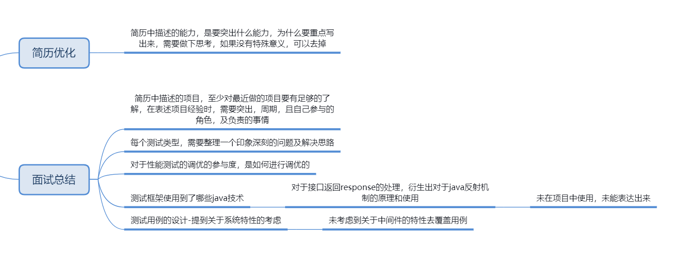

整体上，前面第一轮，第二轮面试问题都不大，基本上都可以聊下来，第三轮和新岗位面比较多，还是要做调整的，专业的基础的内容，出去回答常规知识点的问题，可以去思考做深度的分析，分享一些更深的东西，不然大家都知道的东西，就没亮点了。同时面试的时候，注意从对方的问题中分析岗位的侧重点，调整自己的问题的回答方向，尽量按照对方的侧重点去沟通，而不是单纯的说自己的情况，另外一个问题 ，团队管理方面，你可以好好研究研究，这个应该还是很重要的一个问题，目前从你的回答上，没看出有多少出色的团队管理能力，这个也是后续研究的一个重点，具体可以按照你上面的总结来做准备吧。

